Sheet2
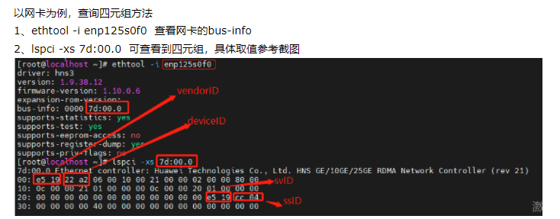
板卡四元组查看方式
1. 使用 lspci -nvv 查看

2. 使用 lspci -xs 查看

